Figure 27.1
27.1 Part de sortants de formation initiale peu ou pas diplômés, en France, en 2017 (en %)

13

 |  |  |  | L’état de l’École 2020 © DEPP
Lecture : en 2017 (moyenne sur 2016, 2017 et 2018), 13 % des sortants de formation initiale ne possèdent aucun diplôme ou uniquement le brevet.
Champ : France métropolitaine + DROM hors Mayotte, données provisoires.
Sources : Insee, enquêtes Emploi, estimations de population, recensement de la population ; traitement MENJS-MESRI-DEPP.

 | Ensemble | Hommes | Femmes
Brevet seul | 7 | 8 | 6
Aucun diplôme | 6 | 7 | 4
Total brevet et aucun diplôme | 12 | 15 | 10

Figure 27.2
27.2 Part des 18-24 ans peu ou pas diplômés et hors formation (sortants précoces), en France, depuis 2003

 |  |  |  | L’état de l’École 2020 ©DEPP
p : données provisoires.
Note : voir « Pour en savoir plus », TESTAS A., 2019.
Champ : France métropolitaine + DROM hors Mayotte.
Source : Insee, enquêtes Emploi ; calculs et corrections des ruptures de série MENJS-MESRI-DEPP.

 | Hommes | Femmes | Ensemble
2003 | 12.7 | 9.9 | 11.3
2004 | 12.4 | 9.3 | 10.8
2005 | 12.7 | 9.4 | 11.1
2006 | 12.9 | 9.6 | 11.2
2007 | 13.5 | 9.3 | 11.3
2008 | 12.2 | 8.8 | 10.5
2009 | 12.9 | 9.1 | 11.0
2010 | 13.6 | 9.0 | 11.3
2011 | 12.6 | 9.2 | 10.9
2012 | 12.2 | 8.9 | 10.5
2013 | 10.8 | 8.7 | 9.8
2014 | 9.9 | 7.8 | 8.8
2015 | 10.0 | 8.4 | 9.2
2016 (p) | 10.0 | 7.5 | 8.8
2017 (p) | 10.4 | 7.1 | 8.8
2018 (p) | 10.6 | 6.8 | 8.7
2019 (p) | 9.6 | 6.9 | 8.2

Carte 27.3
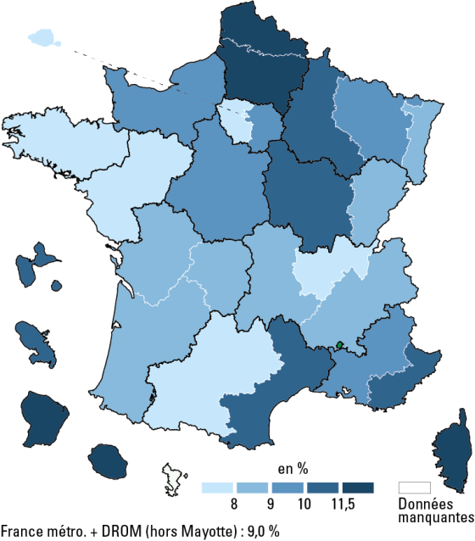
27.3 Part de jeunes âgés de 16 à 25 ans peu ou pas diplômés et non inscrits dans un établissement d'enseignement en 2016

 |  |  | L’état de l’École 2020 © DEPP
Champ : France métropolitaine + DROM hors Mayotte.
Source : Insee, recensement de la population 2016, calculs MENJS-MESRI-DEPP.

Numéro Académie | Libéllé Académie | 2016
01 | Paris | 3.6
02 | Aix-Marseille | 10.0
03 | Besançon | 8.6
04 | Bordeaux | 8.2
70 | Normandie | 9.5
06 | Clermont-Ferrand | 8.2
07 | Dijon | 10.1
08 | Grenoble | 8.5
09 | Lille | 11.9
10 | Lyon | 7.5
11 | Montpellier | 10.2
12 | Nancy-Metz | 9.1
13 | Poitiers | 8.9
14 | Rennes | 6.4
15 | Strasbourg | 8.4
16 | Toulouse | 7.5
17 | Nantes | 7.4
18 | Orléans-Tours | 9.8
19 | Reims | 10.4
20 | Amiens | 12.1
22 | Limoges | 8.7
23 | Nice | 10.3
24 | Créteil | 9.7
25 | Versailles | 7.3
27 | Corse | 12.0
28 | La Réunion | 16.6
31 | Martinique | 10.8
32 | Guadeloupe | 11.3
33 | Guyane | 31.7
 | France métropolitaine+DROM (hors Mayotte) | 9.0

Figure 27.4
27.4 Part des 18-24 ans peu ou pas diplômés et hors formation (sortants précoces), en Europe, en 2003 et en 2019 (%)

 |  |  | L’état de l’École 2020 © DEPP
Source : Eurostat, enquêtes sur les forces de travail 2003 et 2019.

 | 2003 | 2019
Espagne | 31.7 | 17.3
Italie | 23.0 | 13.5
Hongrie | 12.0 | 11.8
Allemagne | 12.8 | 10.3
UE 2019 | 16.4 | 10.3
France | 12.7 | 8.2
Pays-Bas | 14.3 | 7.5
Finlande | 10.1 | 7.3
Suède | 9.2 | 6.5

